Sonuçlar
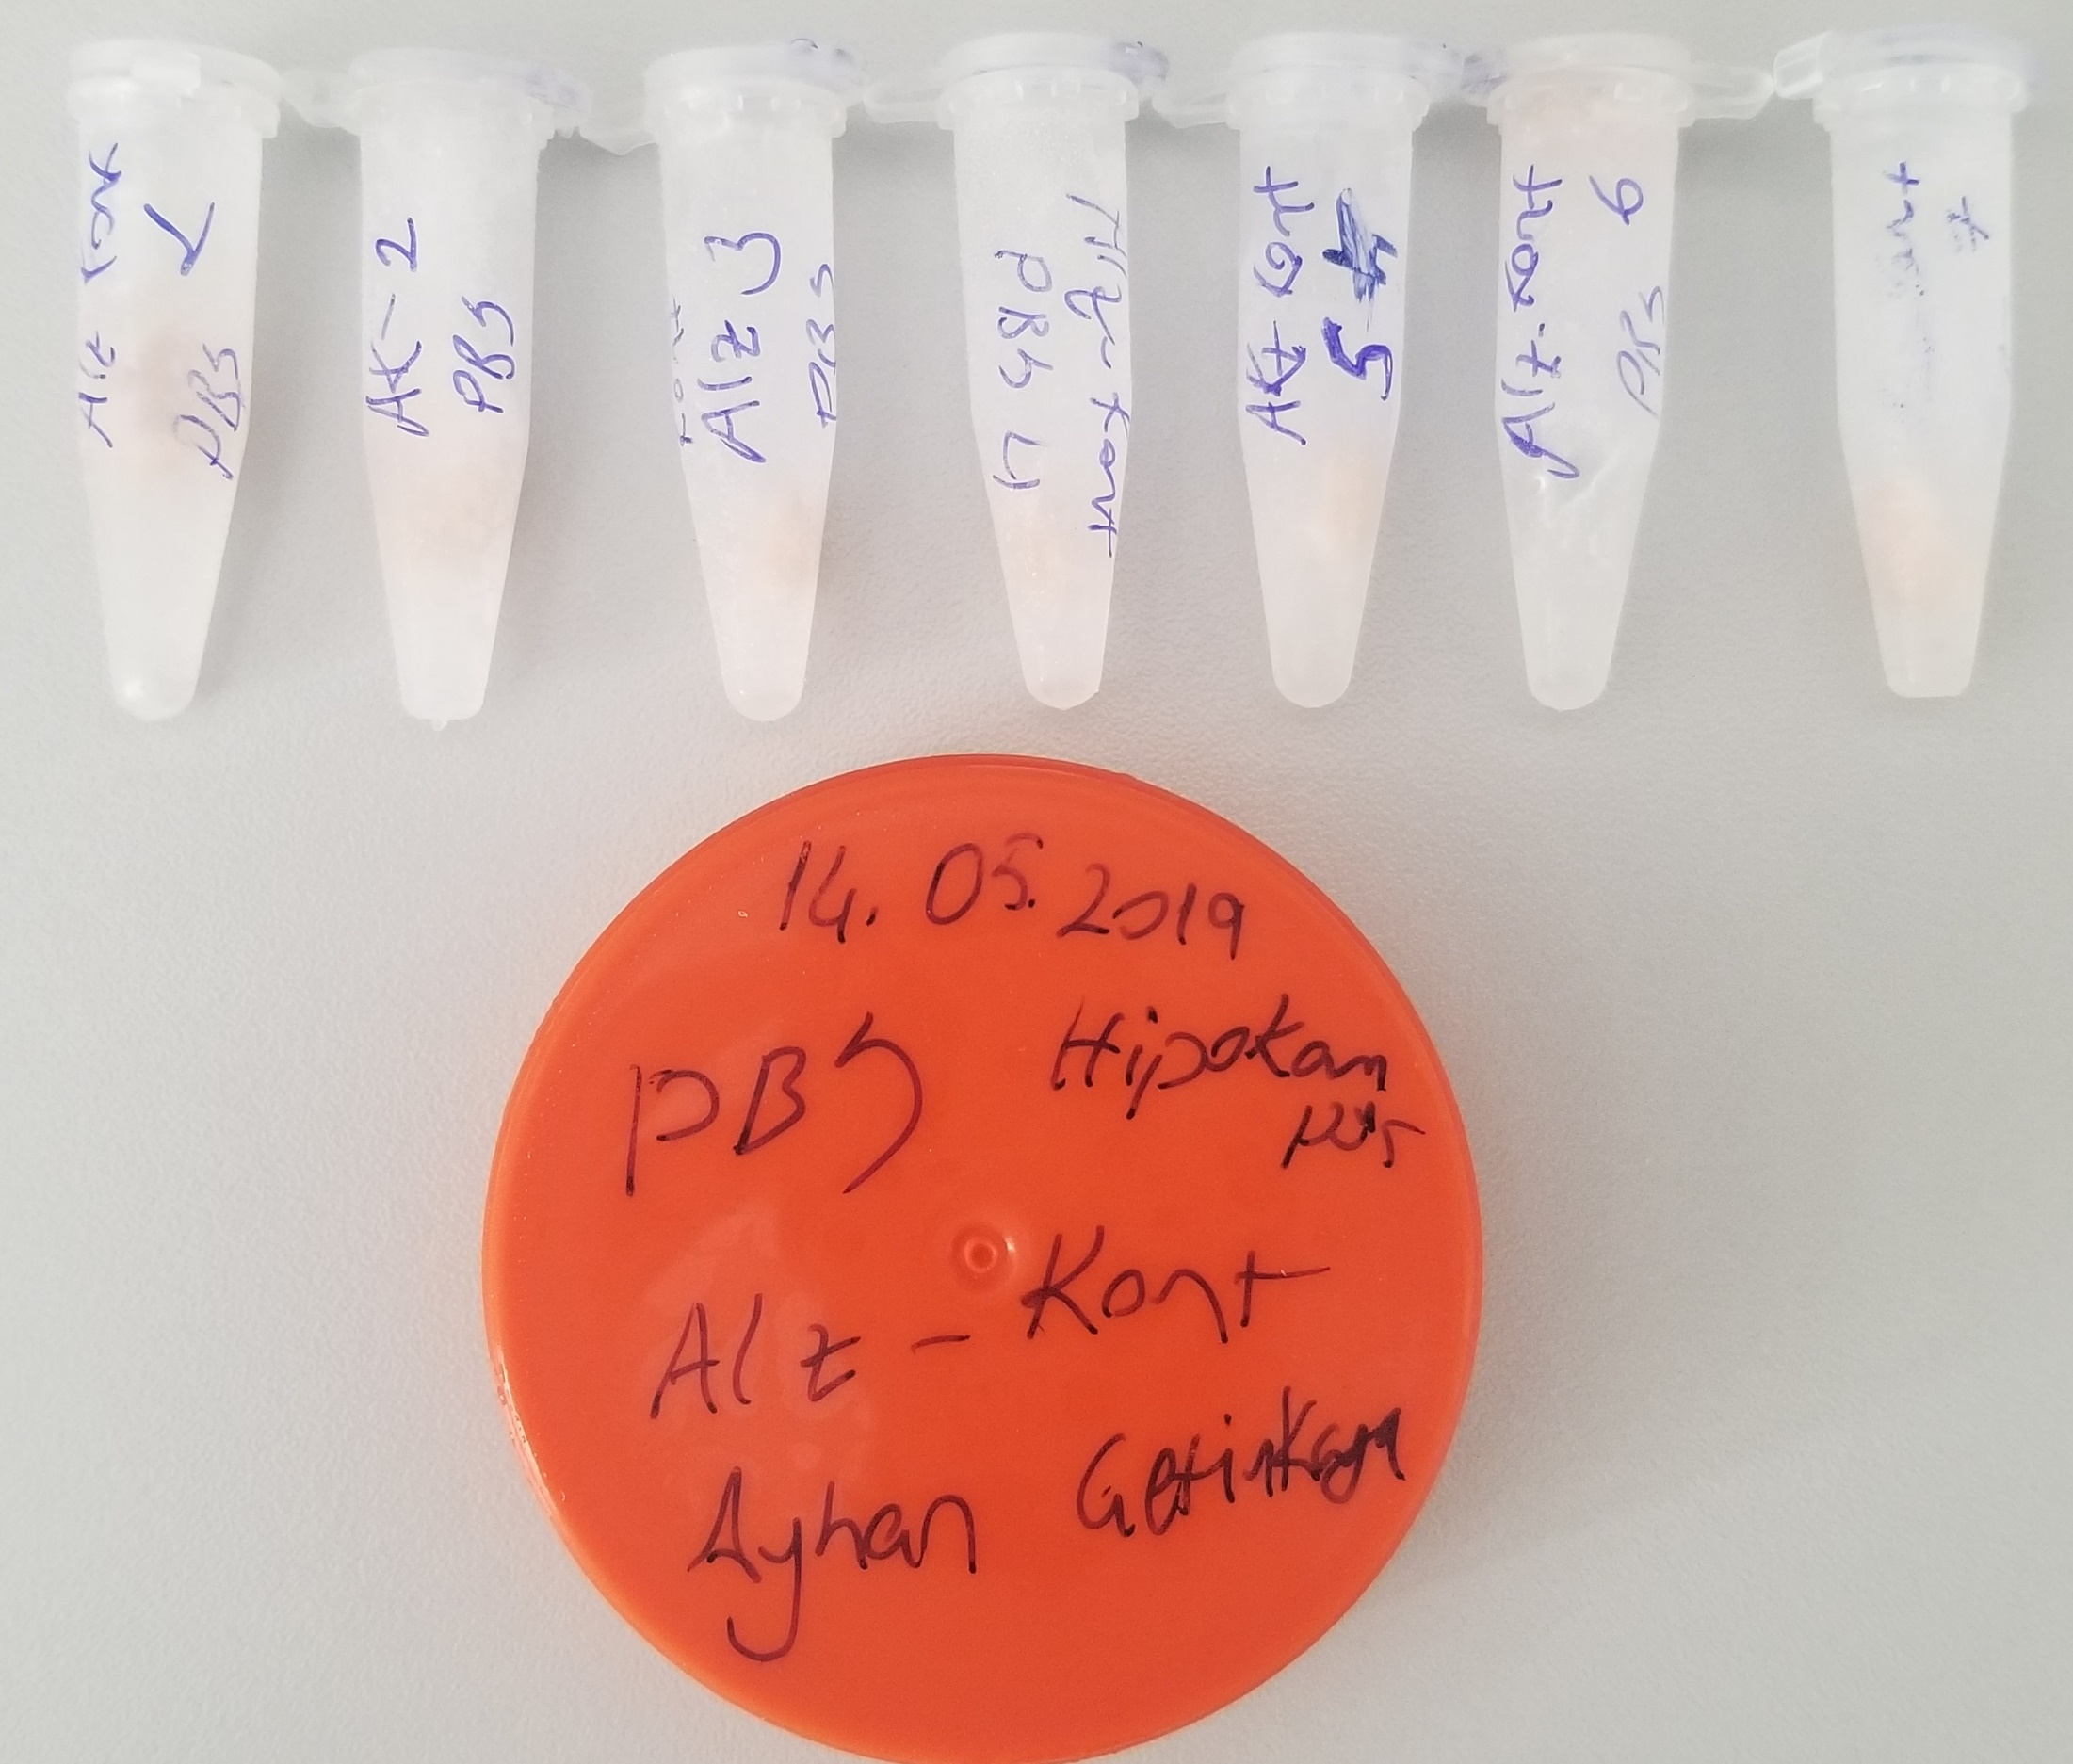
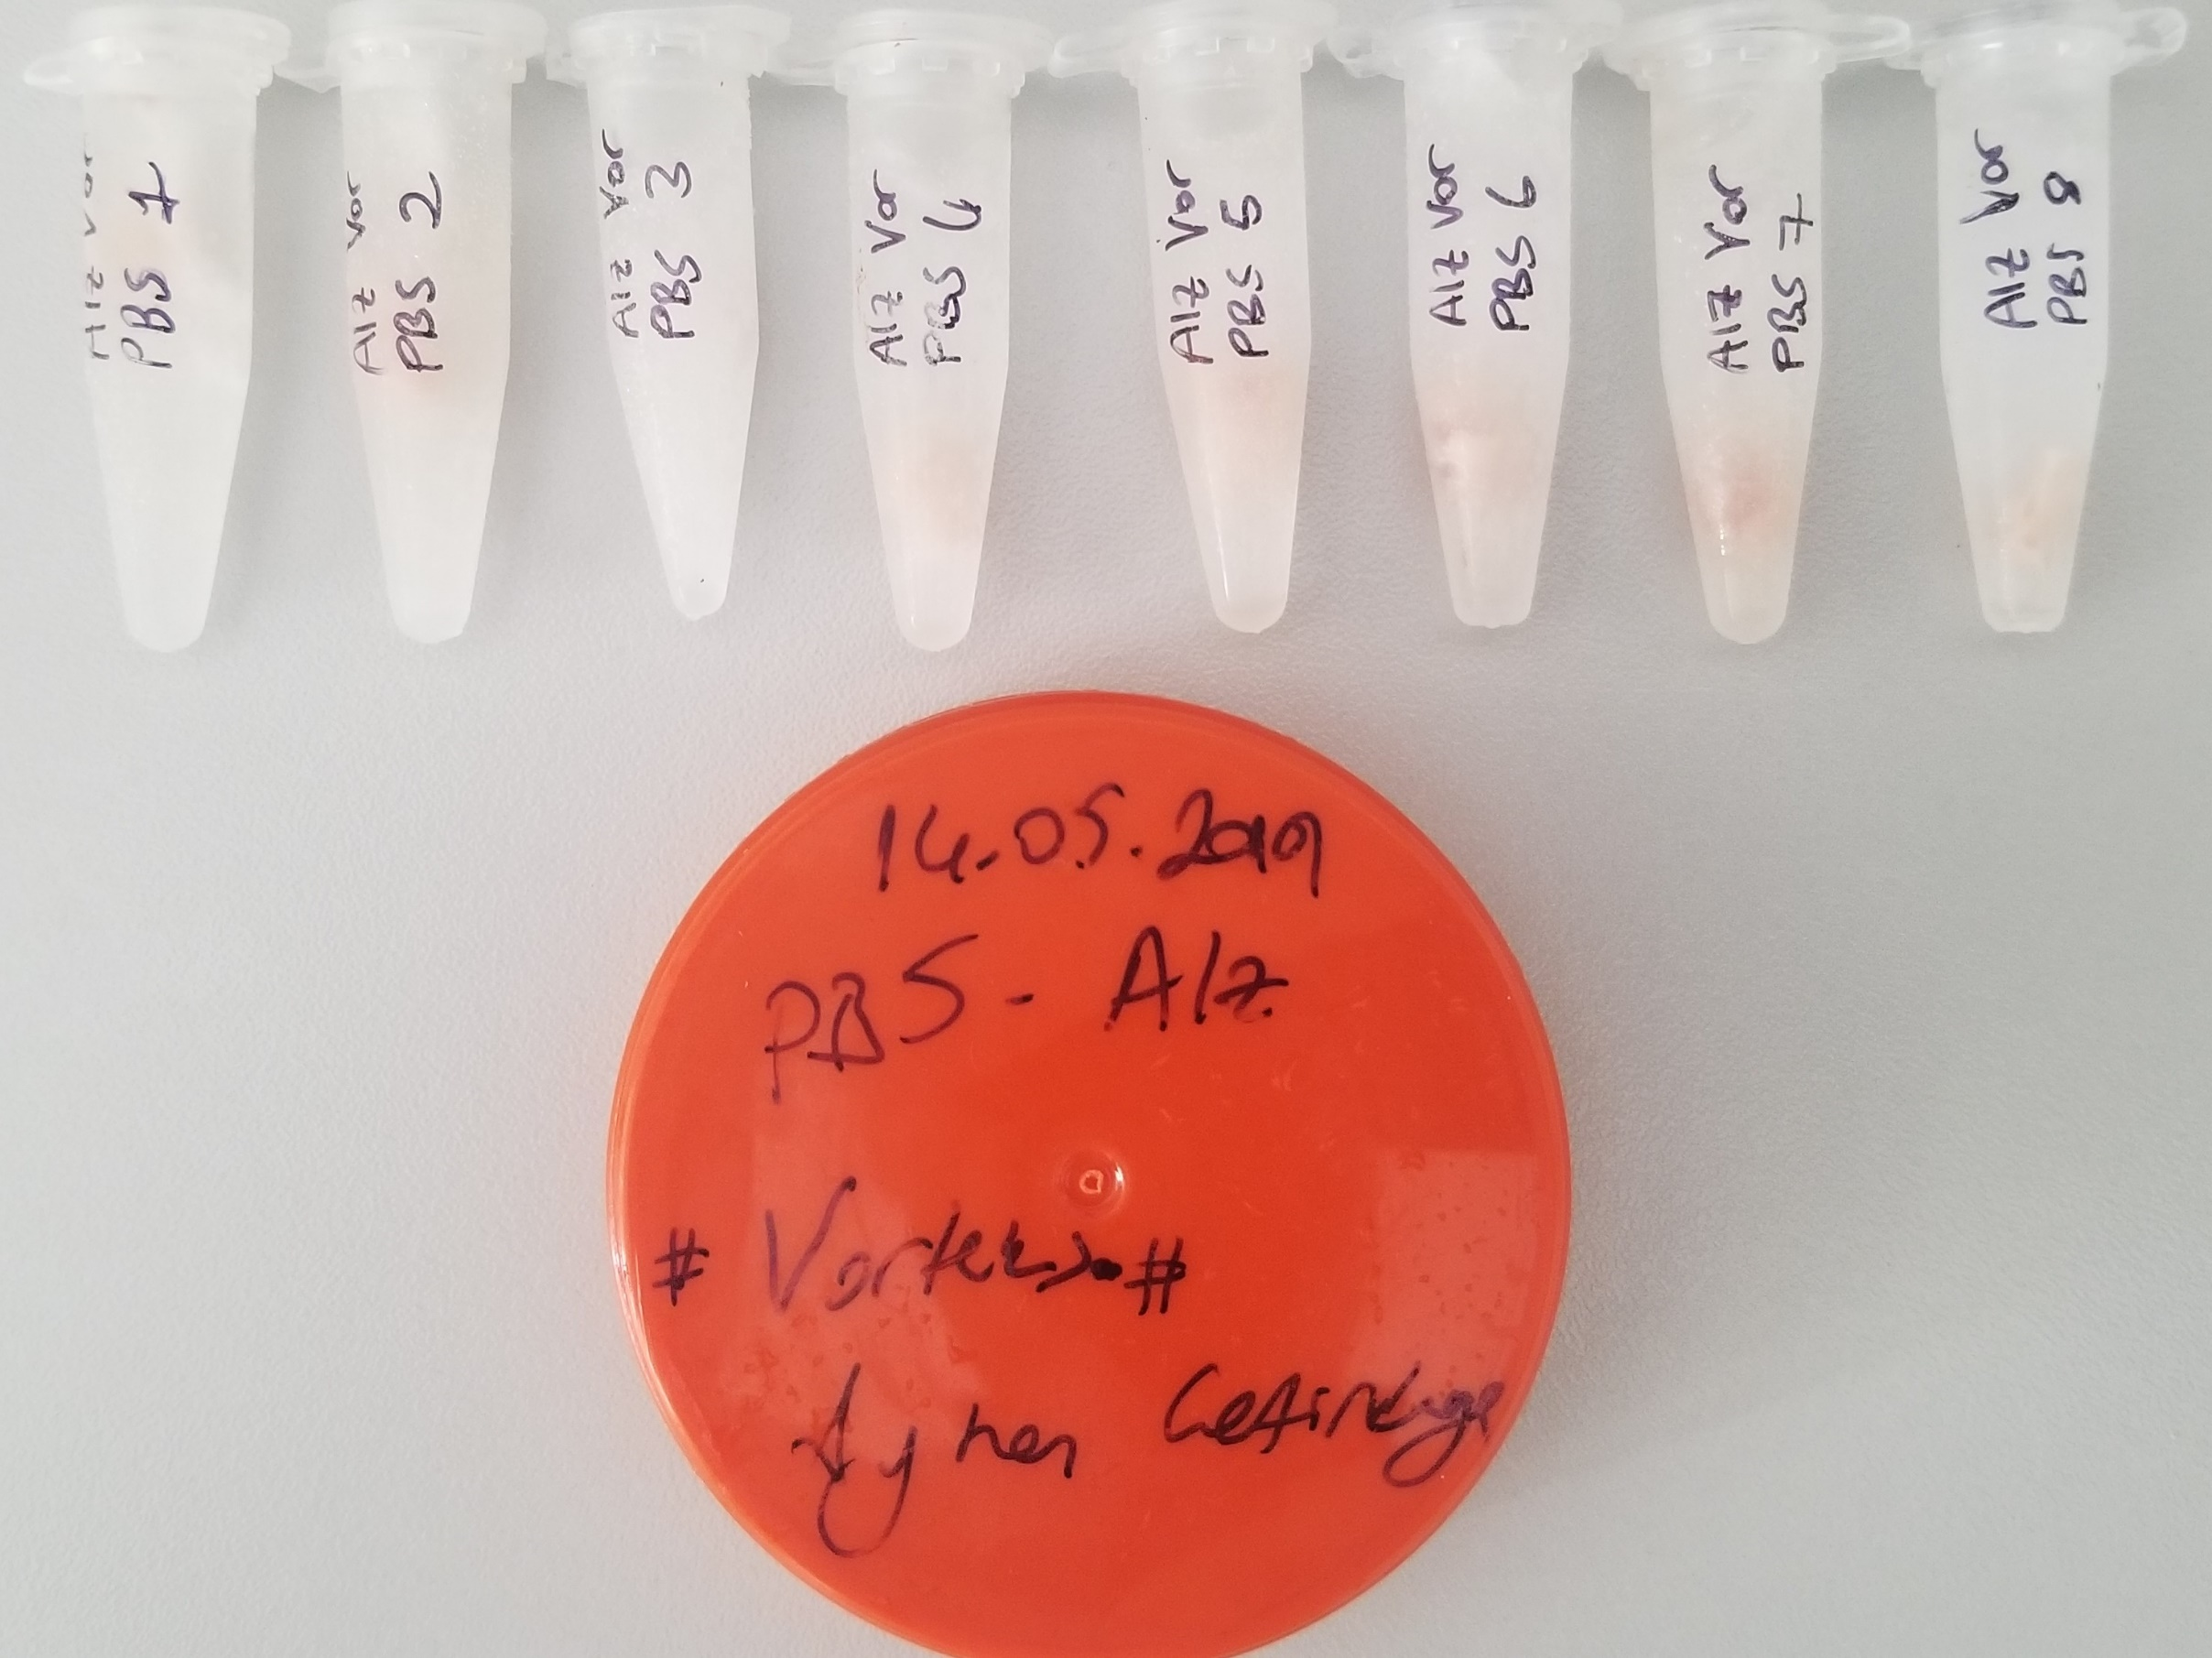
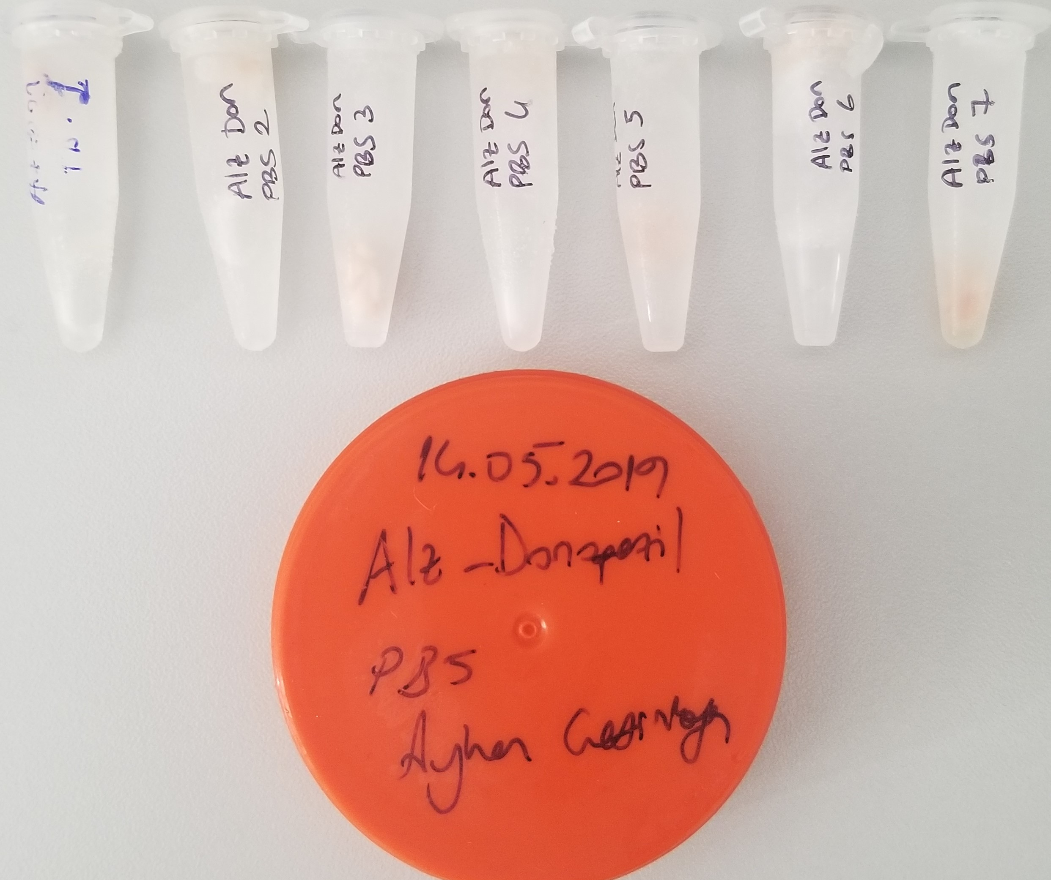
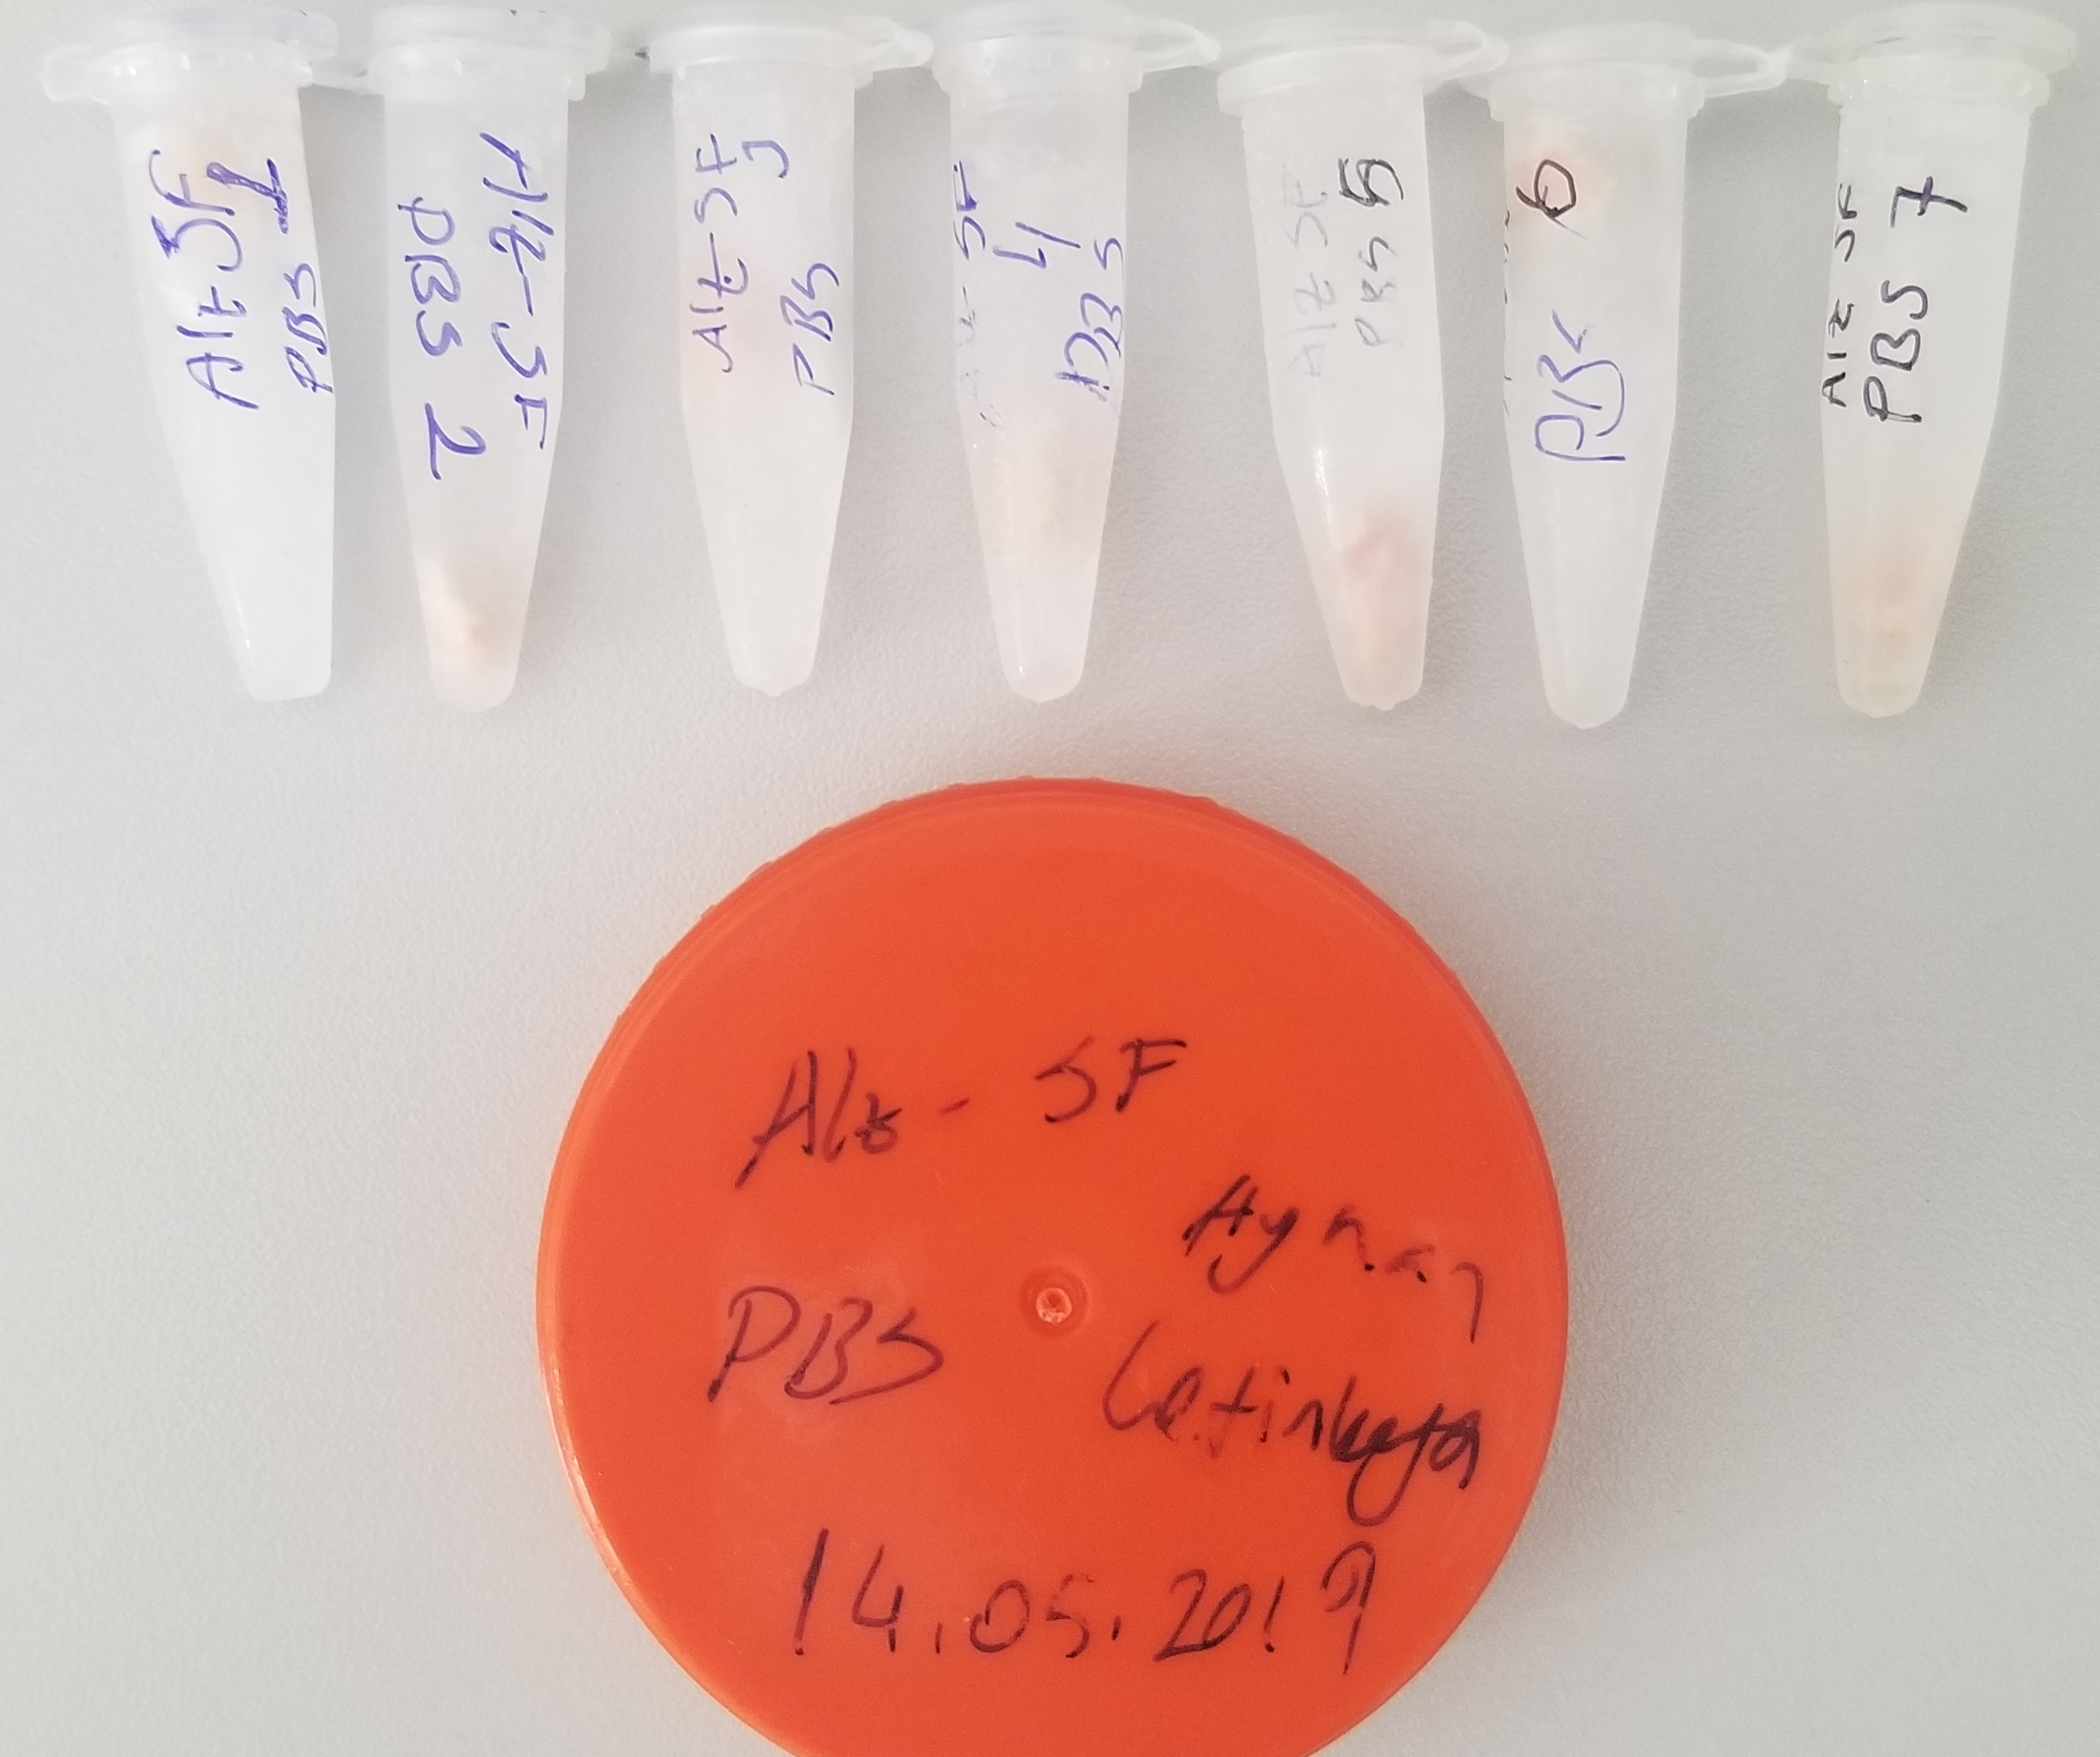
Numune | TAS (mmol/L) | TOS (µmol/L) | OSI
Alz-Kontrol-1 | 1.5 | 19.5 | 1.30
Alz-Kontrol-2 | 3.4 | 35.3 | 1.04
Alz-Kontrol-3 | 4 | 36.1 | 0.90
Alz-Kontrol-4 | 7.5 | 60.8 | 0.81
Alz-Kontrol-5 | 7.2 | 74.4 | 1.03 | Bu çalışmada "Relassay" marka kitler kullanılmıştır.
Alz-Kontrol-6 | 8.7 | 75.2 | 0.86 | TAS Kat.No: RL0017
Alz-Kontrol-7 | 5.2 | 53.3 | 1.03 | TOS Kat.Not: RL0024
Alz-Vorteks-1 | 5.8 | 45.3 | 0.78 | Kullanılan cihaz: Mindray BS300
Alz-Vorteks-2 | 6.9 | 49.8 | 0.72
Alz-Vorteks-3 | 3.8 | 64.9 | 1.71
Alz-Vorteks-4 | 5.7 | 50.1 | 0.88 | Dokuların Homojenizasyonu:
Alz-Vorteks-5 | 6.5 | 33.9 | 0.52 | 0.1gr doku; 0.9ml 50mmol.lık pH:7.40 fosfat tamponu içinde homojenize edildi.
Alz-Vorteks-6 | 7 | 50.9 | 0.73 | 7000rpm devirde 1dk santrifüj edildi. Üstteki supernatan serum elde edilip çalışıldı.
Alz-Vorteks-7 | 5.8 | 44.7 | 0.77
Alz-Vorteks-8 | 4.7 | 40.8 | 0.87
Alz-Don-1 | 4.4 | 60.8 | 1.38
Alz-Don-2 | 2.2 | 38.1 | 1.73
Alz-Don-3 | 6.2 | 41.5 | 0.67
Alz-Don-4 | 6.2 | 45.1 | 0.73
Alz-Don-5 | 3.6 | 44.6 | 1.24
Alz-Don-6 | 3.3 | 33.5 | 1.02
Alz-Don-7 | 5.5 | 102.3 | 1.86
Alz-SF-1 | 1.5 | 7.4 | 0.49
Alz-SF-2 | 5.4 | 43.7 | 0.81
Alz-SF-3 | 3.4 | 50 | 1.47
Alz-SF-4 | 2.6 | 22.7 | 0.87
Alz-SF-5 | 6.3 | 53.2 | 0.84
Alz-SF-6 | 2.2 | 46 | 2.09
Alz-SF-7 | 4.4 | 90 | 2.05

